Ｐ１６
Ⅲ 肥満傾向児及び痩身傾向児の出現率

１ 肥満傾向児の出現率
前年度と比べると，男子では８つの年齢階層で増加し，５つの年齢階層で減少している。
女子でも８つの年齢階層で増加し，５つの年齢階層で減少している。
全国と比べると，男子では８つの年齢階層で上回っており，５つの年齢階層で下回っている。
女子では９つの年齢階層で上回っており，４つの年齢階層で下回っている。

表１ 肥満傾向児の割合 |  |  |  |  |  |  | （単位：％）
区分 |  | 年齢 | 令和２年度 | 令和３年度 | 前年度差 | 全国(３年度) | 全国との差
 |  |  | A | B | B－A | C | B－C
男 子 | 幼稚園 | 5 | 3.61 | 3.08 | △ 0.53 | 3.61 | △ 0.53
 | 小学校 | 6 | 4.67 | 4.61 | △ 0.06 | 5.25 | △ 0.64
 |  | 7 | 8.25 | 8.95 | 0.70 | 7.61 | 1.34
 |  | 8 | 5.64 | 9.83 | 4.19 | 9.75 | 0.08
 |  | 9 | 12.41 | 15.62 | 3.21 | 12.03 | 3.59
 |  | 10 | 14.38 | 12.39 | △ 1.99 | 12.58 | △ 0.19
 |  | 11 | 14.09 | 15.66 | 1.57 | 12.48 | 3.18
 | 中学校 | 12 | 13.34 | 13.91 | 0.57 | 12.58 | 1.33
 |  | 13 | 11.97 | 12.35 | 0.38 | 10.99 | 1.36
 |  | 14 | 10.33 | 13.44 | 3.11 | 10.25 | 3.19
 | 高等学校 | 15 | 12.31 | 14.00 | 1.69 | 12.30 | 1.70
 |  | 16 | 14.51 | 10.46 | △ 4.05 | 10.64 | △ 0.18
 |  | 17 | 12.98 | 10.55 | △ 2.43 | 10.92 | △ 0.37
女 子 | 幼稚園 | 5 | 2.59 | 3.54 | 0.95 | 3.73 | △ 0.19
 | 'Ｐ１６'!#REF! | 'Ｐ１６'!#REF!
 | 1 | 1
 | 'Ｐ１６'!#REF! | 'Ｐ１６'!#REF!
 | 1 | 1
 | 小学校 | 6 | 5.84 | 4.36 | △ 1.48 | 5.15 | △ 0.79
 |  | 7 | 6.57 | 10.67 | 4.10 | 6.87 | 3.80
 |  | 8 | 7.88 | 9.30 | 1.42 | 8.34 | 0.96
 |  | 9 | 10.49 | 7.35 | △ 3.14 | 8.24 | △ 0.89
 |  | 10 | 14.01 | 9.75 | △ 4.26 | 9.26 | 0.49
 |  | 11 | 9.37 | 11.20 | 1.83 | 9.42 | 1.78
 | 中学校 | 12 | 10.03 | 10.06 | 0.03 | 9.15 | 0.91
 |  | 13 | 8.68 | 6.28 | △ 2.40 | 8.35 | △ 2.07
 |  | 14 | 7.34 | 9.63 | 2.29 | 7.80 | 1.83
 | 高等学校 | 15 | 7.65 | 7.97 | 0.32 | 7.57 | 0.40
 |  | 16 | 6.84 | 9.40 | 2.56 | 7.20 | 2.20
 |  | 17 | 11.97 | 10.25 | △ 1.72 | 7.07 | 3.18
（注） 「肥満傾向児」とは，性別・年齢別・身長別標準体重から肥満度を求め， 肥満度が２０％以上の者である。
 | 肥満度＝（実測体重－身長別標準体重）／身長別標準体重×100（％）
 | 'Ｐ１６'!#REF! | 'Ｐ１６'!#REF!
 | 1 | 1
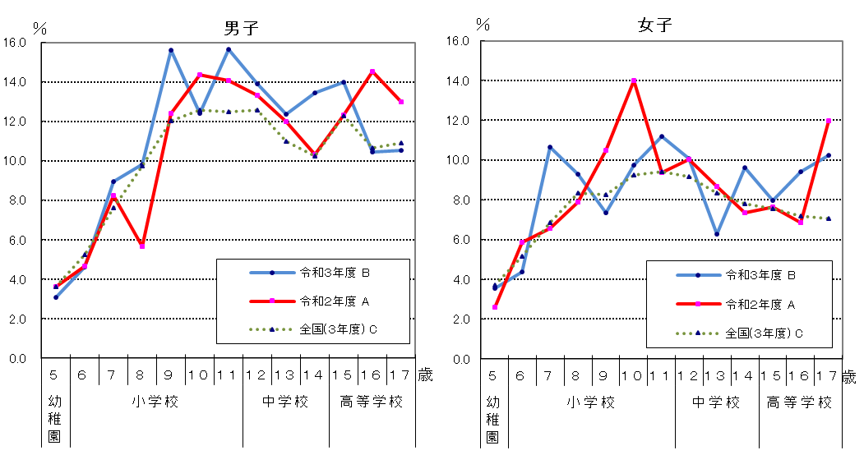
図１ 年齢別肥満傾向児の出現率の推移
男子
女子

Ｐ１７
 | 'Ｐ１７'!#REF! | 'Ｐ１７'!#REF!
 | 1 | 1
 | 'Ｐ１７'!#REF! | 'Ｐ１７'!#REF!
 | 1 | 1
 | 'Ｐ１７'!#REF! | 'Ｐ１７'!#REF!
 | 1 | 1
２ 痩身傾向児の出現率
前年度と比べると，男子では５つの年齢階層で増加し，８つの年齢階層で減少している。
女子では５つの年齢階層で増加し，６つの年齢階層で減少している。
全国と比べると，男子では５つの年齢階層で上回っており，８つの年齢階層で下回っている。
女子では６つの年齢階層で上回っており，７つの年齢階層で下回っている。
表２ 痩身傾向児の割合 |  |  |  |  |  |  | （単位：％）
区分 |  | 年齢 | 令和２年度 | 令和３年度 | 前年度差 | 全国(３年度) | 全国との差
 |  |  | A | B | B－A | C | B－C
男 子 | 幼稚園 | 5 | 0.41 | 0.48 | 0.07 | 0.30 | 0.18
 | 小学校 | 6 | 0.42 | 1.80 | 1.38 | 0.28 | 1.52
 |  | 7 | 0.75 | 0.18 | △ 0.57 | 0.31 | △ 0.13
 |  | 8 | 0.35 | 0.47 | 0.12 | 0.84 | △ 0.37
 |  | 9 | 0.46 | 2.05 | 1.59 | 1.42 | 0.63
 |  | 10 | 0.83 | 0.74 | △ 0.09 | 2.32 | △ 1.58
 |  | 11 | 1.37 | 3.46 | 2.09 | 2.83 | 0.63
 | 中学校 | 12 | 2.89 | 2.87 | △ 0.02 | 3.03 | △ 0.16
 |  | 13 | 2.20 | 2.08 | △ 0.12 | 2.73 | △ 0.65
 |  | 14 | 2.35 | 2.18 | △ 0.17 | 2.64 | △ 0.46
 | 高等学校 | 15 | 4.97 | 4.05 | △ 0.92 | 4.02 | 0.03
 |  | 16 | 2.14 | 1.45 | △ 0.69 | 3.34 | △ 1.89
 |  | 17 | 2.96 | 2.44 | △ 0.52 | 3.07 | △ 0.63
女 子 | 幼稚園 | 5 | - | 0.29 | - | 0.36 | △ 0.07
 | 小学校 | 6 | - | 0.53 | - | 0.49 | 0.04
 |  | 7 | 1.13 | 0.23 | △ 0.90 | 0.56 | △ 0.33
 |  | 8 | 1.33 | 0.74 | △ 0.59 | 0.83 | △ 0.09
 |  | 9 | 2.36 | 2.03 | △ 0.33 | 1.66 | 0.37
 |  | 10 | 1.79 | 2.77 | 0.98 | 2.36 | 0.41
 |  | 11 | 0.27 | 0.49 | 0.22 | 2.18 | △ 1.69
 | 中学校 | 12 | 5.59 | 3.86 | △ 1.73 | 3.55 | 0.31
 |  | 13 | 2.69 | 3.54 | 0.85 | 3.22 | 0.32
 |  | 14 | 2.65 | 2.80 | 0.15 | 2.55 | 0.25
 | 高等学校 | 15 | 1.31 | 2.82 | 1.51 | 3.10 | △ 0.28
 |  | 16 | 2.66 | 1.98 | △ 0.68 | 2.33 | △ 0.35
 |  | 17 | 2.36 | 1.56 | △ 0.80 | 2.19 | △ 0.63
（注） 「痩身傾向児」とは，性別・年齢別・身長別標準体重から肥満度を求め， 肥満度が－２０%以下の者である。

図２ 年齢別痩身傾向児の出現率の推移
